Sheet2
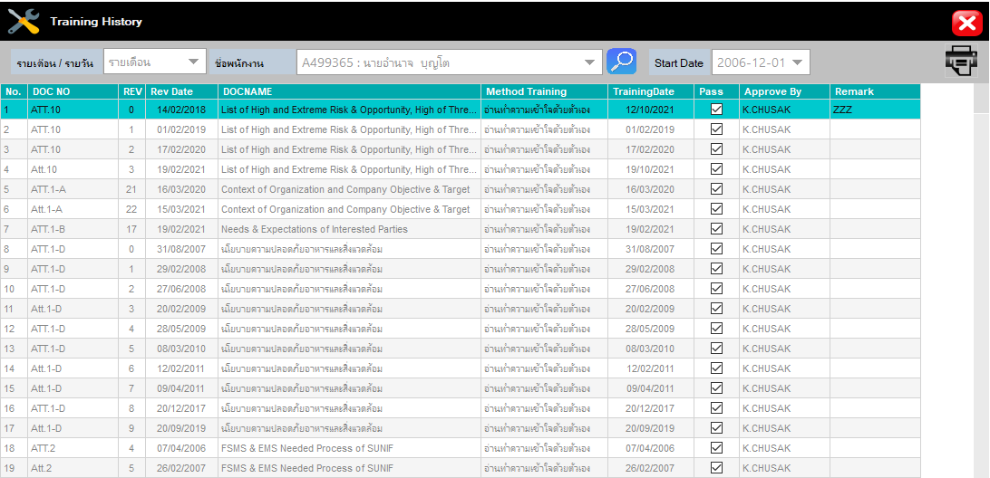
 | Doc | Retrain | Rev | EFF |  |  | Tra.Date
1 | ATT.10 |  | 0 | 2018-02-14 | List of High and Extreme Risk & Opportunity, High of Threat assessment and how to control | อ่านทำความเข้าใจด้วยตัวเอง | 2021-10-12 | TRUE | K.CHUSAK | ZZZ
 | ATT.10 | 1 | 0 | 2018-02-14 | List of High and Extreme Risk & Opportunity, High of Threat assessment and how to control | อ่านทำความเข้าใจด้วยตัวเอง | 2022-10-12 | TRUE | K.CHUSAK | ZZZ
 | ATT.10 | 2 | 0 | 2018-02-14 | List of High and Extreme Risk & Opportunity, High of Threat assessment and how to control | อ่านทำความเข้าใจด้วยตัวเอง | 2025-10-12 | TRUE | K.CHUSAK | ZZZ
 | ATT.10 |  | 1 | 2026-02-14 | List of High and Extreme Risk & Opportunity, High of Threat assessment and how to control | อ่านทำความเข้าใจด้วยตัวเอง | 2026-02-14 | TRUE | K.CHUSAK | ZZZ
 | ATT.10 | 1 | 1 | 2026-02-14 | List of High and Extreme Risk & Opportunity, High of Threat assessment and how to control | อ่านทำความเข้าใจด้วยตัวเอง | 2029-02-14 | TRUE | K.CHUSAK | ZZZ
 | ATT.10 | 2 | 1 | 2026-02-14 | List of High and Extreme Risk & Opportunity, High of Threat assessment and how to control | อ่านทำความเข้าใจด้วยตัวเอง | 2032-02-14 | TRUE | K.CHUSAK | ZZZ
 | ATT.10 | 3 | 1 | 2026-02-14 | List of High and Extreme Risk & Opportunity, High of Threat assessment and how to control | อ่านทำความเข้าใจด้วยตัวเอง | 2035-02-14 | TRUE | K.CHUSAK | ZZZ
 | ATT.10 | 4 | 1 | 2026-02-14 | List of High and Extreme Risk & Opportunity, High of Threat assessment and how to control | อ่านทำความเข้าใจด้วยตัวเอง | 2038-02-14 | TRUE | K.CHUSAK | ZZZ
 | ATT.10 | 5 | 1 | 2026-02-14 | List of High and Extreme Risk & Opportunity, High of Threat assessment and how to control | อ่านทำความเข้าใจด้วยตัวเอง | 2041-02-14 | TRUE | K.CHUSAK | ZZZ

Assign
เพิ่มช่องให้เลือก Retraing Frequency

 |  | 6 เดือน
 |  | 1ปี
 |  | 2ปี
 | Def… | 3ปี
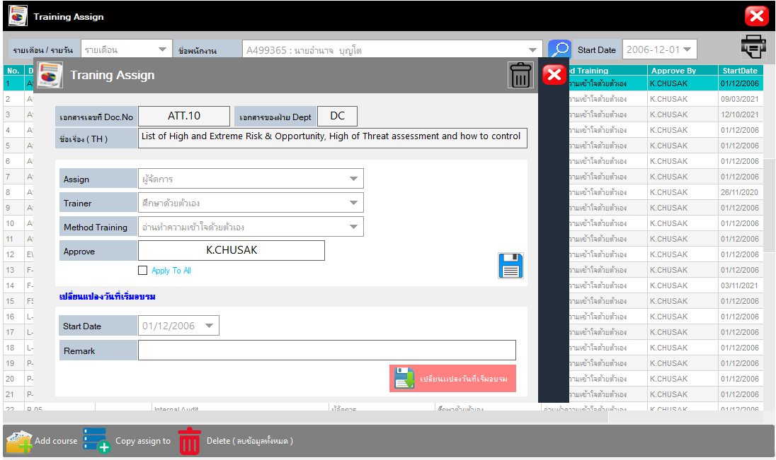

Retraing Frequency

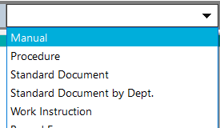
Retraing Frequency
6 เดือน
1 ปี
2 ปี
3 ปี
 |  |  | จัดการแล้ว

Couse Set
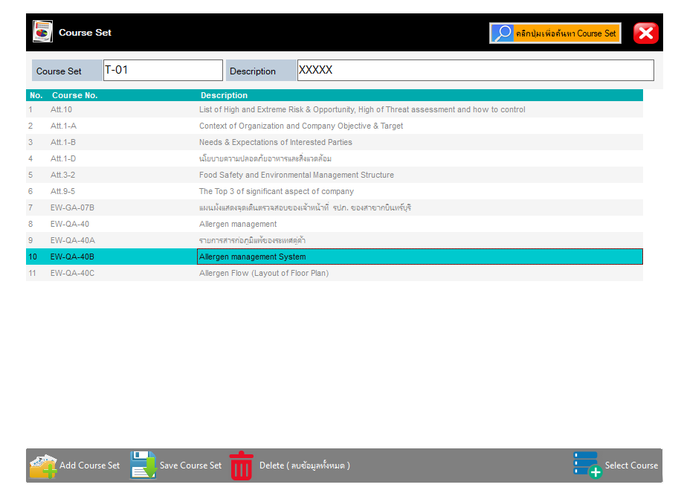

Retraing Frequency

Retraing Frequency

6 เดือน
1 ปี
2 ปี
3 ปี

เพิ่มเติมอีกนิด เพื่อความสวยงาม
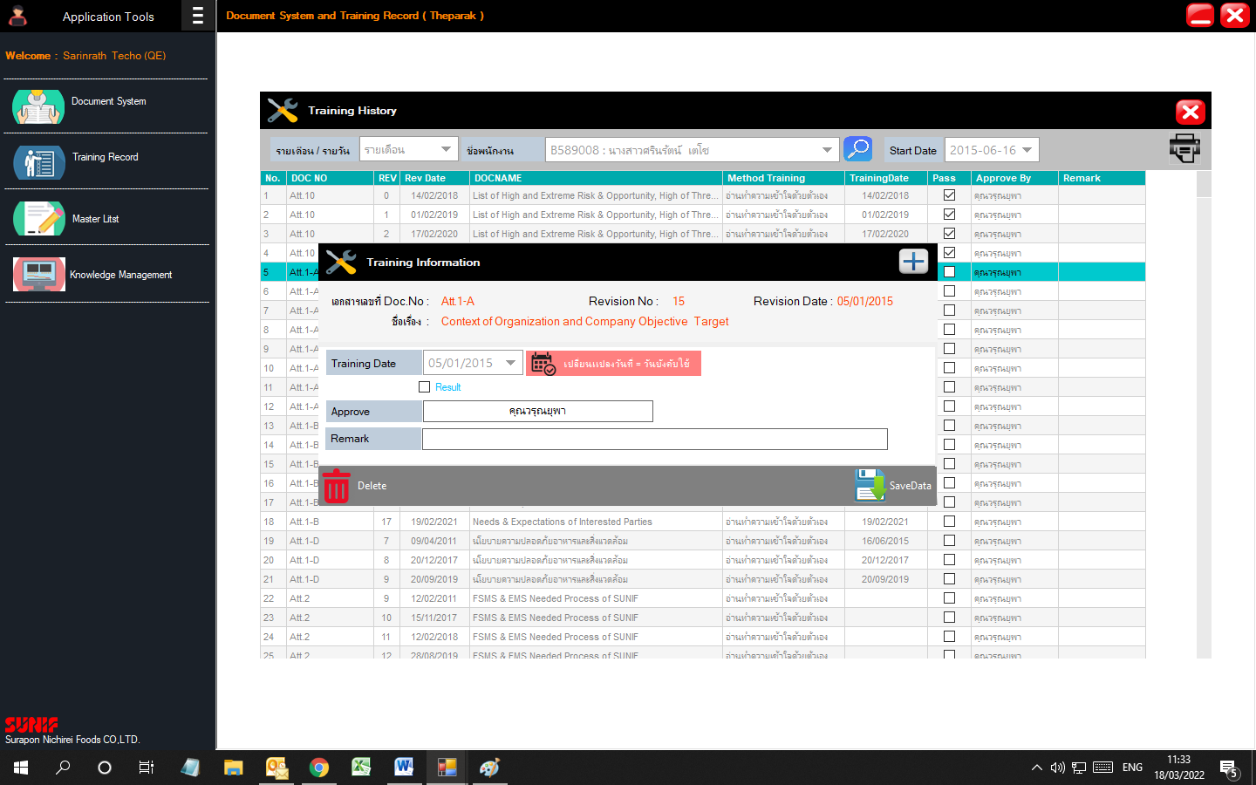

ใส่เป็น X เพื่อบอกว่าปิดหน้าต่าง

ให้เพิ่มช่องเป็น Pass กับ Not Pass

จัดการแล้ว

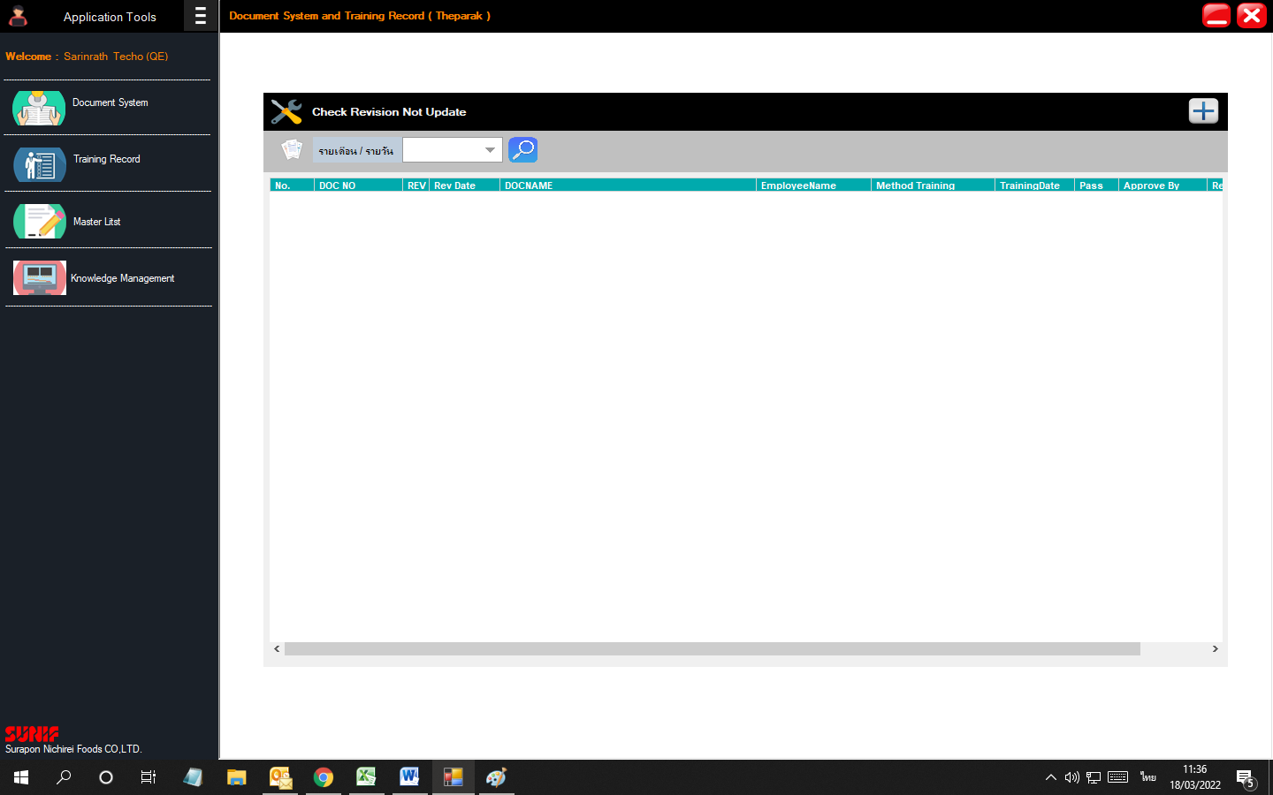

ใส่เป็น X เพื่อบอกว่าปิดหน้าต่าง

จัดการแล้ว

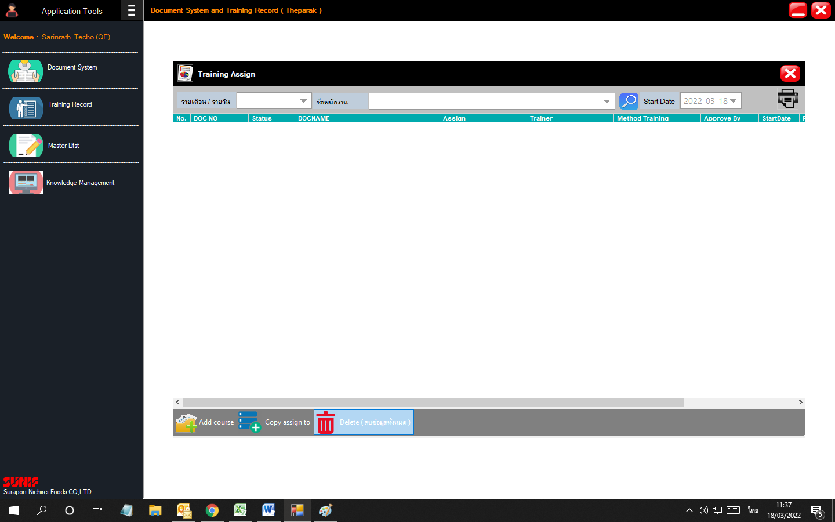

ลืมปุ่มนี้เลยอ่ะ

Delete Course ที่ยกเลิกแล้ว

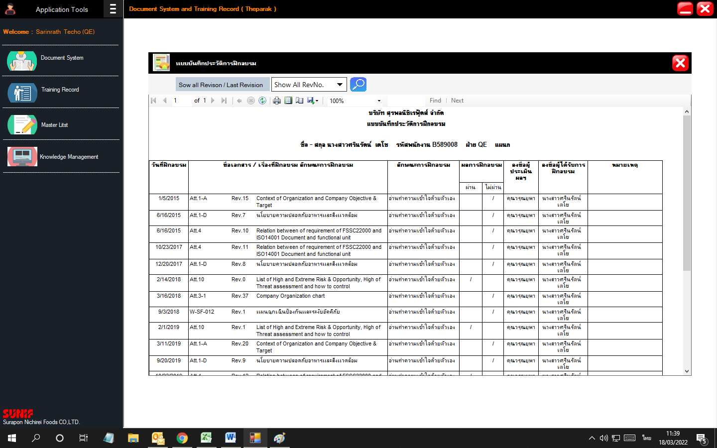

ขอให้เรียงเนื้อหาในรายงานตาม Course เพื่อที่จะได้ดูวันที่ฝึกอบรมเป็นแต่ละคอร์สๆไป

